RETROSPECTIVA-TUTOR
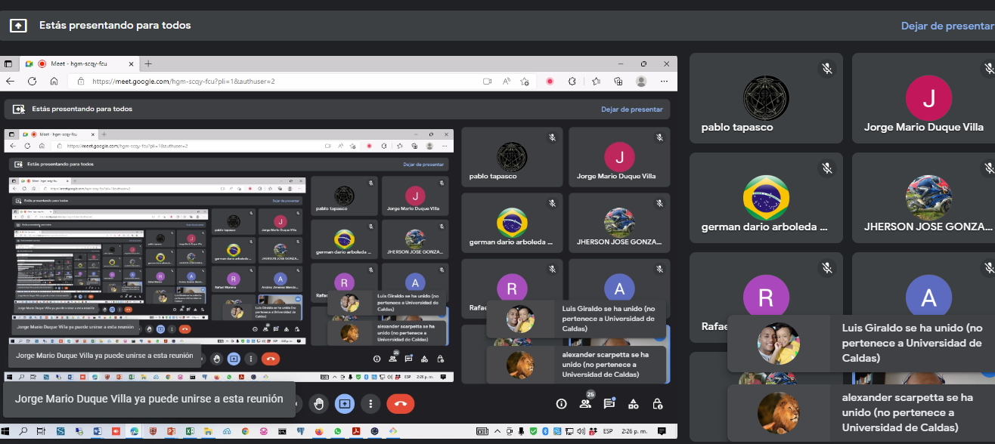
TUTOR: | PEGAR EVIDENCIAS
FECHA REUNION:
MEET:

RECOMENDACIONES:

SUGERENCIAS:

